Лист1
 | b | x1 | x2 | x3 | x4 | x5 | x6 | Базовый симплекс метод
x2 | 4.17 | 0 | 1.00 | -1.00 | 0.00 | 0.00 | -0.42 |  | f = x1-3*x2
x4 | 10.00 | 0 | 0.00 | 1.00 | 1.00 | 0.00 | 0.00
x5 | 2.58 | 0 | 0.00 | 0.10 | 0.00 | 1.00 | 0.04
x1 | 0.83 | 1 | 0.00 | 0.00 | 0.00 | 0.00 | 0.42
f | -0.83333333333 | 0 | 0 | 0 | 0 | 0 | -0.41666666667

 | b | x1 | x2 | x3 | x4 | x5 | x6 | x7
x2 | 4.17 | 0 | 1.00 | -1.00 | 0.00 | 0.00 | -0.42 | 0.00
 | -0.83333333333 | 0 | 0 | 0 | 0 | 0 | -0.41666666667 | 1
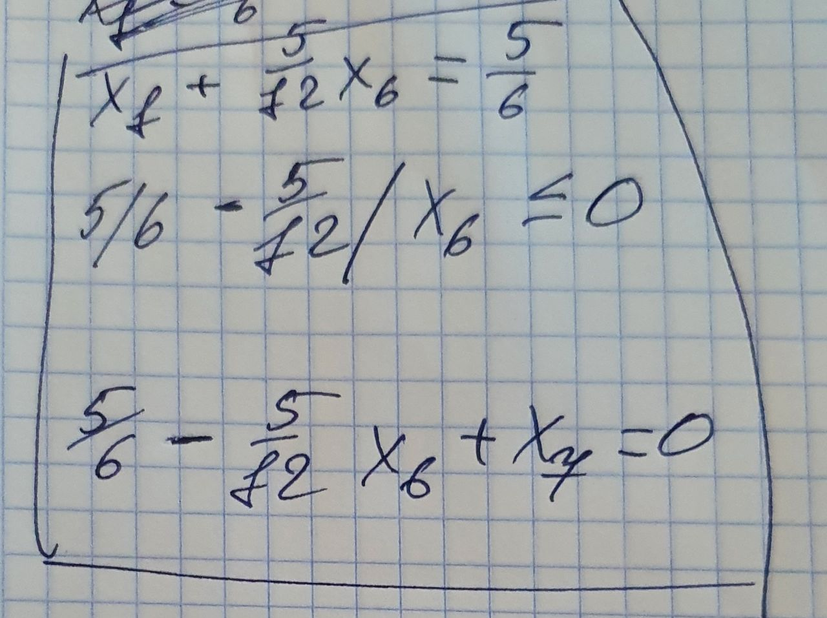
x4 | 10.00 | 0 | 0.00 | 1.00 | 1.00 | 0.00 | 0.00 | 0.00
 | 0 | 0 | 0 | 0 | 0 | 0 | 0 | 0
x5 | 2.58 | 0 | 0.00 | 0.10 | 0.00 | 1.00 | 0.04 | 0.00
 | 0.083333333333 | 0 | 0 | 0 | 0 | 0 | 0.041666666667 | -0.1
x1 | 0.83 | 1 | 0.00 | 0.00 | 0.00 | 0.00 | 0.42 | 0.00
 | 0.83333333333 | 0 | 0 | 0 | 0 | 0 | 0.41666666667 | -1
x7 | -0.83333333333 | 0 | 0 | 0 | 0 | 0 | -0.41666666667 | 1
 | 2 | 0 | 0 | 0 | 0 | 0 | 1 | -2.4
f | -3.3333333333 | 0 | 0.00 | -3.00 | 0.00 | 0.00 | -1.67 | 0.00
 | -3.3333333333 | 0 | 0 | 0 | 0 | 0 | -1.6666666667 | 4

 | b | x1 | x2 | x3 | x4 | x5 | x6 | x7
x2 | 5.00 | 0.00 | 1.00 | -1.00 | 0.00 | 0.00 | 0.00 | -1.00

x4 | 10.00 | 0.00 | 0.00 | 1.00 | 1.00 | 0.00 | 0.00 | 0.00

x5 | 2.50 | 0.00 | 0.00 | 0.10 | 0.00 | 1.00 | 0.00 | 0.10

x1 | 0.00 | 1.00 | 0.00 | 0.00 | 0.00 | 0.00 | 0.00 | 1.00

x6 | 2 | 0 | 0 | 0 | 0 | 0 | 1 | -2.4

f | 0 | 0 | 0 | -3 | 0 | 0 | 0 | -4

x2= 5
x1= 0
 | f= 10

